Konfiguracja
Sygnalizacja Centralna SC-16 *KONFIGURATOR WSUWEK*

 |  |  |  |  |  | 1. | Obiekt | XXX
 |  |  |  |  |  |  | miesiąc_rok | 01.08.2019
 |  |  |  |  |  |  | nr. fabryczny | 190015
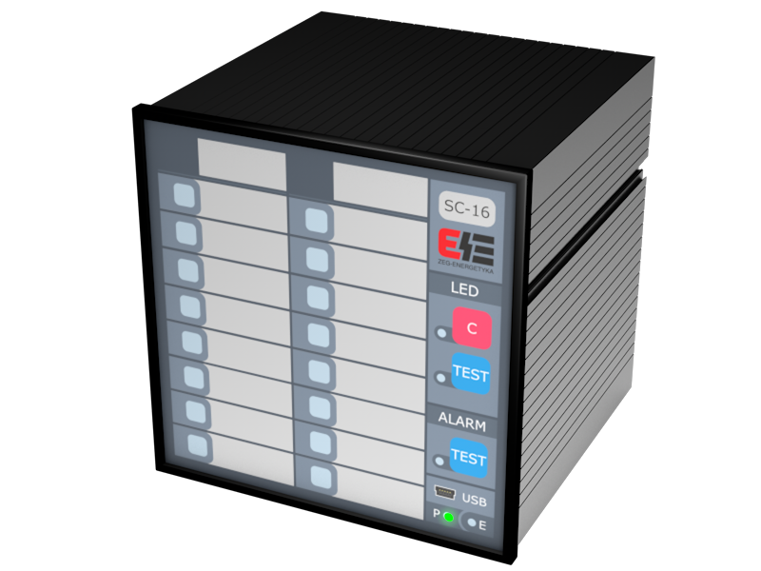
 | 2. | Opisy wsuwek frontu urządzenia |  | USTAWIENIA FABRYCZNE | DRUKUJ WSUWKI | 3. | Opisy wsuwek frontu urządzenia |  | USTAWIENIA INDYWIDUALNE | DRUKUJ WSUWKI
 |  | Opis grupy 1 | Opis grupy 2 |  |  |  | Opis grupy 1 | Opis grupy 2
 |  | Sygn. 1 | Sygn. 9 |  |  |  | Sygn. 1 | Sygn. 9
 |  | Sygn. 2 | Sygn. 10 |  |  |  | Sygn. 2 | Sygn. 10
 |  | Sygn. 3 | Sygn. 11 |  |  |  | Sygn. 3 | Sygn. 11
 |  | Sygn. 4 | #REF! |  |  |  | Sygn. 4 | Sygn. 12
 |  | Sygn. 5 | Sygn. 13 |  |  |  | Sygn. 5 | Sygn. 13
 |  | Sygn. 6 | Sygn. 14 |  |  |  | Sygn. 6 | Sygn. 14
 |  | Sygn. 7 | Sygn. 15 |  |  |  | Sygn. 7 | Sygn. 15
 |  | Sygn. 8 | Sygn. 16 |  |  |  | Sygn. 8 | Sygn. 16

